Podmornica
ro |  | 1025 | kg/m3
roc |  | 7850 | kg/m3
ros |  | 1300 | kg/m3
g |  | 9.81 | m/s2
Dubina mora, h |  | 100 | m

Hidrostatski tlak =ro*g*h |  | 1005525 | Pa
 |  | 10.06 | bar
1 bar |  | 100000 | Pa

Dimenzije podmorice:
Duljina, LC |  | 18 | m
Radijus, R |  | 1.5 | m
L, duljina, LC+2*R |  | 21
CB=VOL/(L*2R*2R), blok koef. |  | 0.7480

Oplošje podmornice:
Cilindar, 2*R*pi()*L |  | 169.65 | m2
Kugle, 4*R^2*pi() |  | 28.27 | m2
S, Ukupno |  | 197.92 | m2
 |  |  |  |  |  |  |  |  |  |  |  |  | L= | 14 | m |  |  |  | L= | 17.5 | m |  |  |  | L= | 21 | m
Volumen podmornice: |  |  |  |  |  |  |  |  |  |  |  |  | R= | 1 | m |  |  |  | R= | 1.25 | m |  |  |  | R= | 1.5 | m
Cilindar, R^2*pi()*L |  | 127.23 | m3 |  |  |  |  |  |  |  |  |  | Količina smeća u tnakovima, % |  |  |  |  |  | Količina smeća u tnakovima, % |  |  |  |  |  | Količina smeća u tnakovima, %
Kugla, 4/3*R^2*pi() |  | 14.14 | m3 |  |  |  |  |  |  |  |  |  | 0 | 20 | 40 | 60 | 80 | 100 | 0 | 20 | 40 | 60 | 80 | 100 | 0 | 20 | 40 | 60 | 80 | 100
Ukupno, VOL |  | 141.37 | m3
Istisnina, VOL*ro |  | 144.91 | t |  |  |  |  |  |  |  |  |  | 7.75 | 7.75 | 7.75 | 7.75 | 7.75 | 7.75 | 11.64 | 11.64 | 11.64 | 11.64 | 11.64 | 11.64 | 16.24 | 16.24 | 16.24 | 16.24 | 16.24 | 16.24
Debljina stijenke podmornice, t: |  |  |  | (Peq*Di/(20*sigma+Peq)) |  |  |  |  |  |  |  |  | 8.30 | 8.30 | 8.30 | 8.30 | 8.30 | 8.30 | 16.21 | 16.21 | 16.21 | 16.21 | 16.21 | 16.21 | 28.01 | 28.01 | 28.01 | 28.01 | 28.01 | 28.01
t=Peq*Di/(20*sigma*J+Peq) |  | 24.23 |  | 12.02 |  |  |  |  |  |  |  |  | 6.76 | 6.49 | 6.21 | 5.93 | 5.66 | 5.39 | 17.46 | 16.91 | 15.85 | 15.15 | 14.78 | 14.42 | 33.31 | 33.23 | 31.32 | 31.26 | 30.04 | 29.97
Peq, tlak |  | 10.06 | bar |  |  |  |  |  |  |  |  |  | 2.04 | 2.05 | 2.06 | 2.08 | 2.09 | 2.11 | 10.43 | 10.23 | 8.55 | 8.27 | 8.20 | 8.16 | 23.13 | 23.15 | 21.28 | 21.30 | 20.52 | 20.54
Di=R*2*1000 |  | 3000 | mm |  |  |  |  |  |  |  |  |  | 9.28 | 9.78 | 10.28 | 10.78 | 11.27 | 11.77 | 14.11 | 14.87 | 15.62 | 16.38 | 17.14 | 17.89 | 20.38 | 21.48 | 22.57 | 23.67 | 24.76 | 25.85
sigma= |  | 125 | N/mm2 |  |  |  |  |  |  |  |  |  | 9.28 | 9.78 | 10.28 | 10.78 | 11.27 | 11.77 | 14.11 | 14.87 | 15.62 | 16.38 | 17.14 | 17.89 | 20.38 | 21.48 | 22.57 | 23.67 | 24.76 | 25.85
J, faktor zavarivanja |  | 1
 |  |  |  |  |  |  |  |  |  |  |  |  | 43.42 | 44.15 | 44.88 | 45.62 | 46.35 | 47.09 | 83.95 | 84.72 | 83.50 | 84.03 | 85.10 | 86.21 | 141.46 | 143.59 | 141.99 | 144.14 | 144.33 | 146.46
Masa čelika (trupa): |  |  |  |  |  |  |  |  |  |  |  |  | 42.94 | 42.94 | 42.94 | 42.94 | 42.94 | 42.94 | 82.18 | 82.18 | 82.18 | 82.18 | 82.18 | 82.18 | 140.08 | 140.08 | 140.08 | 140.08 | 140.08 | 140.08
Oplakana poršina (S)*debljina (t) *roc*1,5 (masa strukture) |  |  |  | 28.01 | t
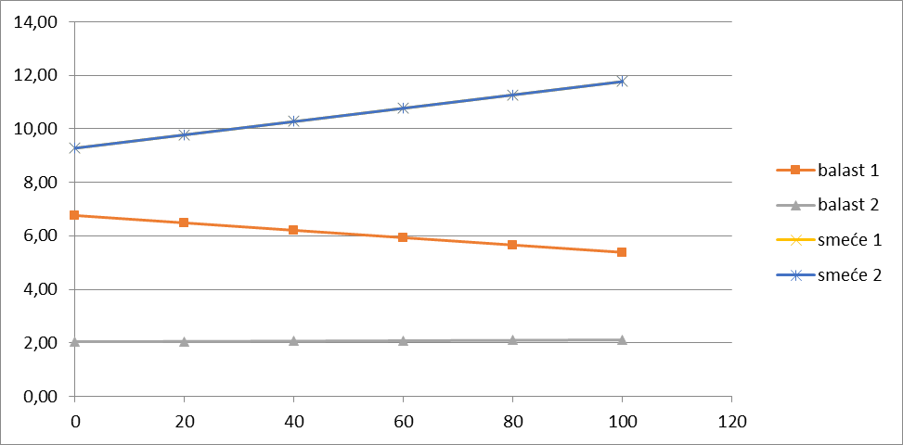
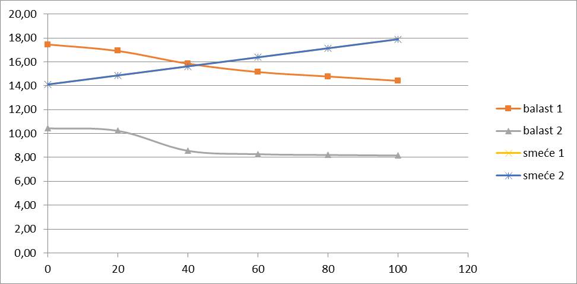
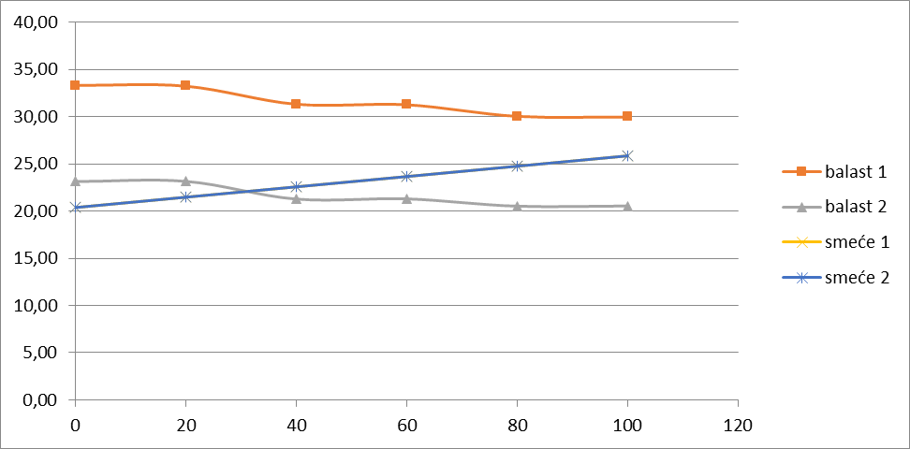

Potrebna snaga:
V, brzina broda |  |  | 7 | čv | Koef, čv. u m/s | 0.5144
V, brzina broda |  |  | 3.601 | m/2
Fn=V/(g*L)^0.5 |  |  | 0.261
CF= 0,075/(log10*Rn-2)^2, , koef. Trenja, |  |  | 2.23E-03
Rn=V*L/ni, Reynoldsov broj |  |  | 6.37E+07
Kinematički viskozitet vode, ni= |  |  | 1.19E-06 | m2/s
CT=CF*(1+k), koef. ukupnog otpora |  |  | 2.88E-03
k=-0.095+25.6 *CB/((L/2R)^2*(2R/2R)^0.5), koef. Utjecaja trupa
k=-0.095+25.6 *CB/((L/2R)^2 |  |  | 0.296
Re=CT*0,5*ro*v^2*S/1000 |  |  | 3.79 | kN
Pe=Re*V |  |  | 13.66 | kW
Pb1=Pe/(0,5*0,98) |  |  | 27.89 | kW
Pb= Pb1/0.85, ukupna potrebna snaga na vijku |  |  | 32.81 | kW |  |  |  |  |  |  | MU*zg | MU*xg
Service continues rating, 85% MCR |  |  | 0.85 |  |  |  |  |  |  |  |  |  | L= | 21 | m
MM=Pb*SM, masa pogona |  |  | 16.40 | t |  |  |  |  |  |  |  |  | R= | 1.5 | m
 |  |  |  |  |  |  |  |  |  |  |  |  | Količina smeća u tnakovima, %
 |  |  |  |  |  |  |  |  |  |  |  |  | 0 | 20 | 40 | 60 | 80 | 100
 | %smeća, PS | %, balasta/mora PB | masa, smeća, MS |  | masa, balasta, MB |  | ukupno, MU | težište, zg | xg |  | MOM, mz | MOM, mx
pogon |  | - |  |  |  |  | 16.40 | 0.75 | 18.572 | XM | 12.303 | 304.657 | 16.24 | 16.24 | 16.24 | 16.24 | 16.24 | 16.24
trup |  | - |  |  |  |  | 28.01 | 0.75 | 10.500 | L/2 | 21.01 | 294.08 | 28.01 | 28.01 | 28.01 | 28.01 | 28.01 | 28.01
balast 1 |  | 78.52 |  |  | VB1*ro/1000*PB1/100 -> |  | 29.93 | 1.3496251925 | 5.536 | XG1 | 40.40 | 165.70 | 33.31 | 33.23 | 31.32 | 31.26 | 30.04 | 29.97
balast 2 |  | 53.83 |  |  | VB1*ro/1000*PB2/100 -> |  | 20.52 | 1.1768053724 | 13.608 | XG2 | 24.15 | 279.23 | 23.13 | 23.15 | 21.28 | 21.30 | 20.52 | 20.54
smeće 1 | 100 | 0 | 25.82 | <- VS1*ros/1000*PS1/100 | 0.000 | <- VS1*ro/1000*PB1/100 | 25.82 | 1.500 | 5.536 | XG1 | 38.73 | 142.95 | 20.38 | 21.48 | 22.57 | 23.67 | 24.76 | 25.85
smeće 2 | 100 | 0 | 25.82 | <- VS2*ros/1000*PS2/100 | 0.000 | <- VS2*ro/1000*PB2/100 | 25.82 | 1.500 | 13.608 | XG2 | 38.73 | 351.39 | 20.38 | 21.48 | 22.57 | 23.67 | 24.76 | 25.85

 |  |  |  |  | Ukupna masa |  | 146.51 | 1.197 | 10.50 |  | 175.32 | 1538.01 | 141.46 | 143.59 | 141.99 | 144.14 | 144.33 | 146.46
 |  |  |  |  | Istisnina |  | 144.91 | Težište masa po visini, VCG |  |  |  |  | 140.08 | 140.08 | 140.08 | 140.08 | 140.08 | 140.08
 |  |  |  |  | VCB, Težište istisnine po visini |  | 1.5 |  |  | Težište masa po duljini, LCG
 |  |  |  |  | LCB, Težište istisnine po duljini, L/2= |  | 10.5

 |  |  | alfa_t, Kut trim ( mora biti blizu 0) = atan((L/2-LCG)/(VCB-VCG)) |  |  | 0.5 | st

Stabilitet podmornice u plovidbi

Gaz, T |  |  |  |  | 1.5 | m

LWL, Duljina WL, MAX(0;SIGN(2*R-T))*LC+2*SQRT(MAX(0,R^2-(T-R)^2)) |  |  |  |  | 21.0000 | m
B, Širinu, 2*sqrt(max(0, R^2-(T-R)^2)) |  |  |  |  | 3.0000 | m
Volumen, Cil, (R^2*(PI()-ACOS(MIN(0, ((T-R)/R)))+(T-R)*B/2)*LC |  |  |  |  | 63.617 | m3
Volumen, Kugle, pi()/3*(4*R^3-MAX(0, 2*R-T)^2*(R+T)) |  |  |  |  | 7.069 | m3
Volumen, podmornice u plovidbi |  |  |  |  | 70.686 | m3
MG=BM+KB-KG |  |  |  |  | 46.803 | m
BM, L*B^3/12 |  |  |  |  | 47.250 | m
KB= T/2 |  |  |  |  | 0.75 | m

Definicije tankova

Duljine tankova
l1 | %LC | 0.45 | 8.07 | m
l2 | %LC | 0.45 | 8.07 | m
LM | %LC | 0.10 | 1.86 | m
LM=VM/(R^2*PI()), duljina prostora za pogon |  |  | 1.86 | m

Ulazni parametri za pogon
SM, Specifična masa po kW pogona |  |  | 0.5 | t/kW
SV, Specifični volumen po kW pogona |  |  | 0.4 | m3/kW

TANK1
alfa1, kut gornjeg otvora |  |  | 30 | st
beta1, donji kut |  |  | 30 | st
R1, unutrašnji radijus balastnih tankova |  |  | 0.7 | m
XG1, težište tanka po duljini | R+l1/2 |  | 5.536 | m
VT1, Volumen tanka, | R^2*pi()*l1 |  | 57.06 | m3
VB1, Volumen balasta, | pi()*(360-alfa1-beta1)/360*(R^2-R1^2)*l1 |  | 37.19 | m3
VS1, Volumen smeća, | Volumen tanka - Volumen balasta |  | 19.86 | m3

TANK2
alfa2 |  |  | 30 | st
beta2 |  |  | 30 | st
R2 |  |  | 0.7 | m
XG2, | R+l1+l2/2 |  | 13.608 | m
VT2, Volumen tanka, | R^2*pi()*l2 |  | 57.06 | m3
VB2, Volumen balasta, | pi()*(360-alfa2-beta2)/360*(R^2-R2^2)*l2 |  | 37.19 | m3
VS2, Volumen smeća, | Volumen tanka - Volumen balasta |  | 19.86 | m3

Prostor pogona
VM=Pb*SM, volumen pogona |  |  | 13.12 | m3
XM, težište pogona, R+l1+l2+LM/2 |  |  | 18.572 | m

